상품제안서
네이비메쉬 여행용세트 통합형 | 상품코드: S40650

 |  |  |  |  |  |  | 02-713-8555 | www.synergygift.co.kr
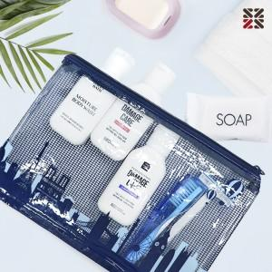

【상세/제작정보】

【인쇄/포장옵션】 | 실크 / 포장지포장

【공급단가】 | 수량 | 50~ | 100~ | 500~ | 1,000~ | 2,000~
*VAT별도 | NA | 6,420원 | 6,270원 | 5,860원 | 5,760원 | 5,660원
 | NC | 8,060원 | 7,870원 | 7,360원 | 7,230원 | 7,100원
 | S1 | 7,560원 | 7,380원 | 6,900원 | 6,780원 | 6,660원
 | S3 | 9,070원 | 8,850원 | 8,280원 | 8,130원 | 7,990원

【상품 URL】 | https://www.synergygift.co.kr:443/src/goods_detail.php?gdno=40650

